จังหวัด
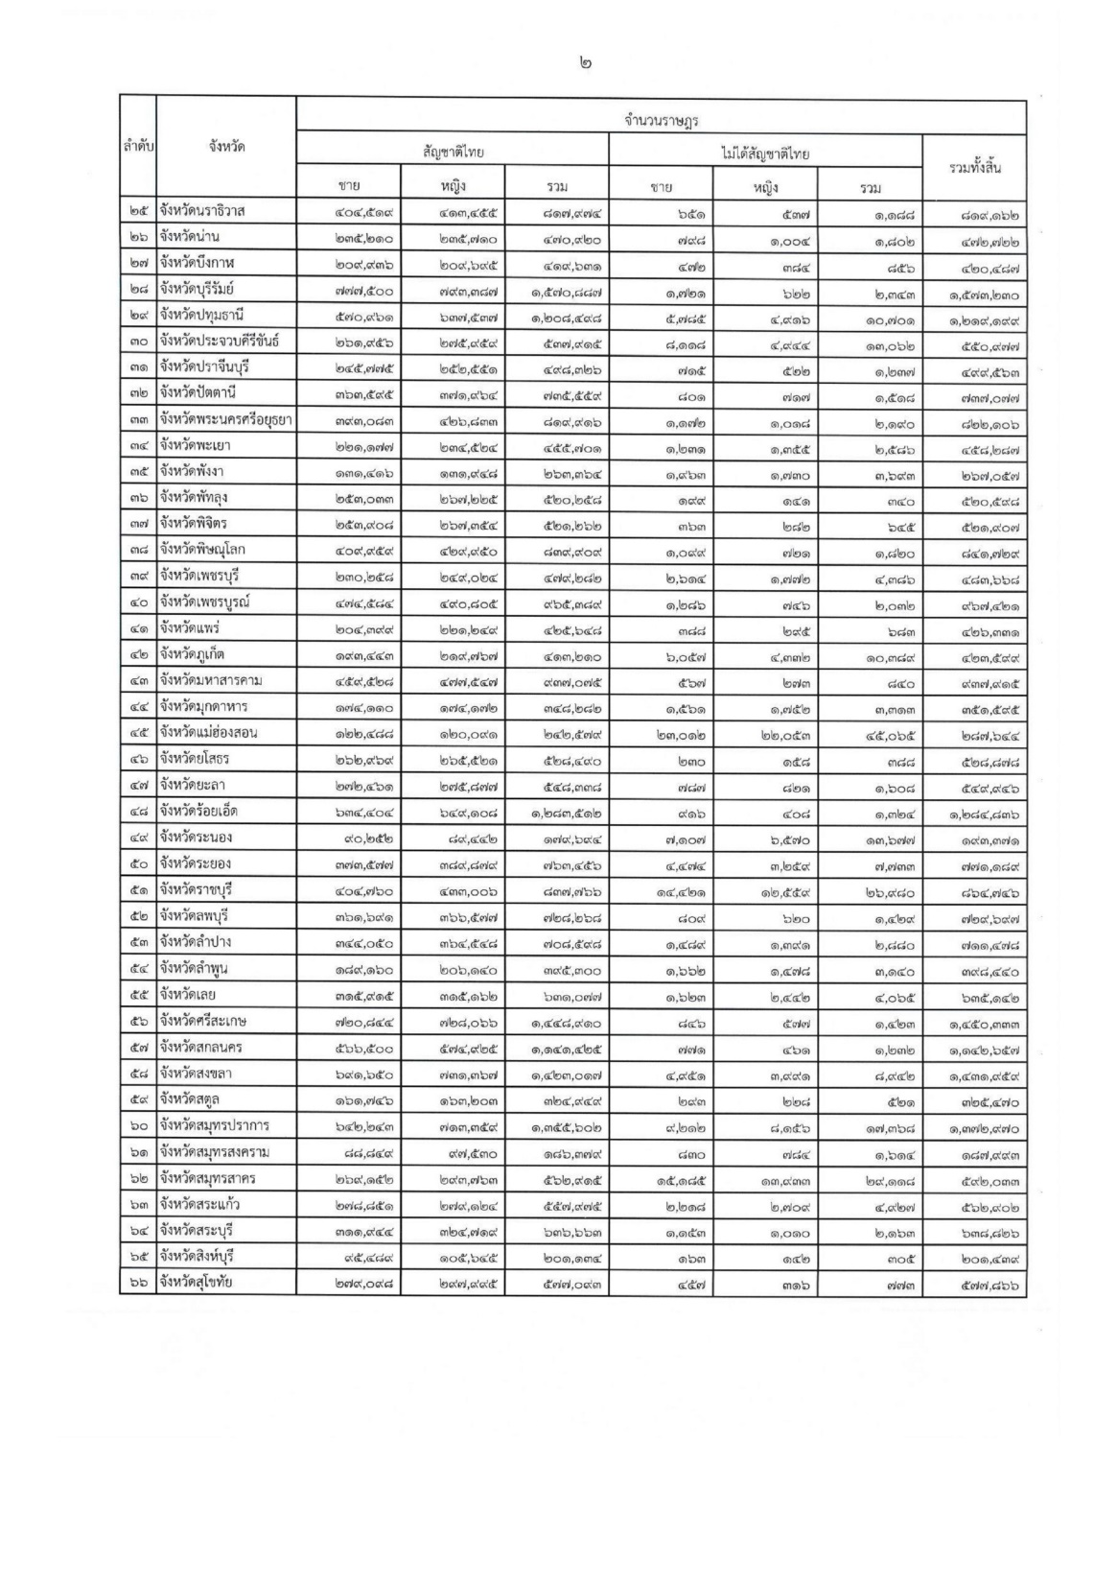
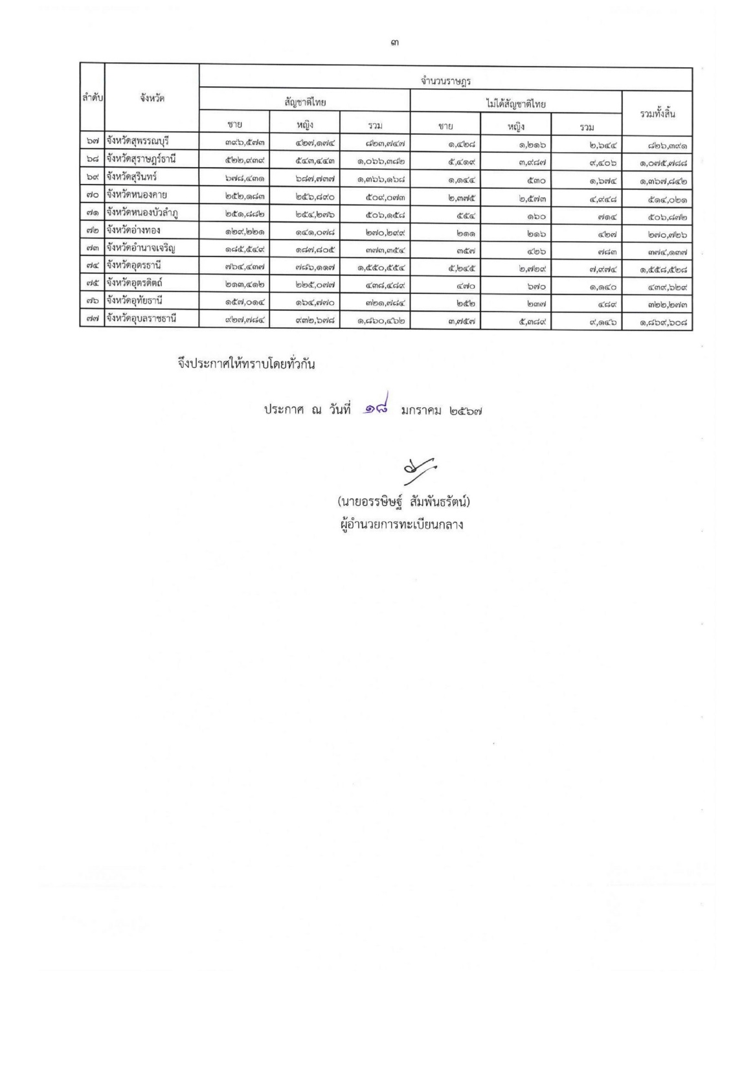
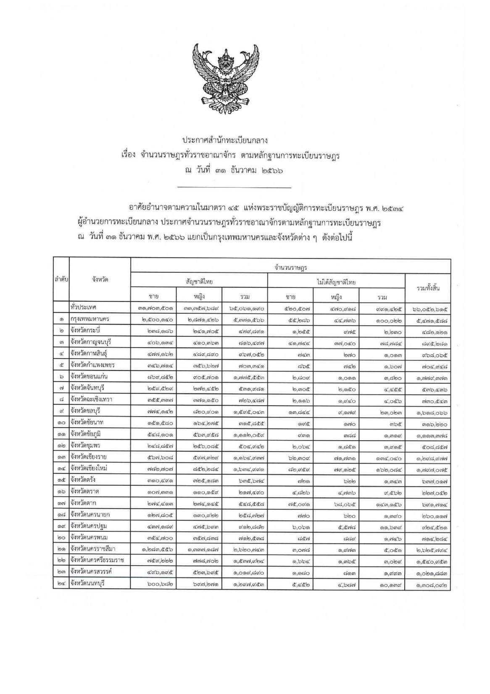
สถิติจำนวนประชากร
จังหวัดชลบุรี
ข้อมูล ณ 31 ธันวาคม 2565

จังหวัด | สัญชาติไทย |  |  | ไม่ได้สัญชาติไทย |  |  | รวมทั้งสิ้น
 | ชาย | หญิง | รวม | ชาย | หญิง | รวม
ชลบุรี | 763,694 | 808,463 | 1,572,157 | 13,526 | 9,075 | 22,601 | 1,594,758

https://stat.bora.dopa.go.th/stat/statnew/statMenu/newStat/sumyear.php
Download ข้อมูล ณ 25 มกราคม 2567

แยกกลุ่มอายุ
จำนวนประชากรแยกรายอายุ จังหวัดชลบุรี

จังหวัดชลบุรี ประจำปี พ.ศ.2566

ลักษณะข้อมูล | ชาย | หญิง | รวม
แยกตามเพศ | 787,986 | 830,080 | 1,618,066
แยกตามลักษณะสถานะของบุคคล
- ผู้ที่มีสัญชาติไทย และมีชื่ออยู่ในทะเบียนบ้าน | 766,551 | 817,005 | 1,583,556
-ผู้ที่ไม่ได้สัญชาติไทย และมีชื่ออยู่ในทะเบียนบ้าน | 10,630 | 6,258 | 16,888
-ผู้ที่มีชื่ออยู่ในทะเบียนบ้านกลาง (ทะเบียนซึ่งผู้อำนวยการทะเบียนกลางกำหนดให้จัดทำขึ้นสำหรับ ลงรายการบุคคลที่ไม่อาจมีชื่อในทะเบียนบ้าน) | 10,297 | 6,366 | 16,663
-ผู้ที่อยู่ระหว่างการย้าย (ผู้ที่ย้ายออกแต่ยังไม่ได้ย้ายเข้า) | 508 | 451 | 959
 |  |  |  |  | แยกตามช่วงอายุ (ปี) |  |  | แยกตามช่วงอายุ (ปี) |  |  | แยกตามช่วงอายุ (ปี) |  |  | แยกตามช่วงอายุ (ปี)
แยกตามช่วงอายุ(ปี) แยกตามเพศ พื้นที่ จังหวัดชลบุรี |  |  |  |  | ผู้มีสัญชาติไทย และมีชื่ออยู่ในทะเบียนบ้าน |  |  | ผู้ที่ไม่ได้สัญชาติไทย และมีชื่ออยู่ในทะเบียนบ้าน |  |  | ผู้ที่มีชื่ออยู่ในทะเบียนบ้านกลาง |  |  | ผู้ที่อยู่ระหว่างการย้าย (ผู้ที่ย้ายออกแต่ยังไม่ได้ย้ายเข้า)
 | 787,986 | 830,080 | 1,618,066 |  | 766,551 | 817,005 | 1,583,556 | 10,630 | 6,258 | 16,888 | 10,297 | 6,366 | 16,663 | 508 | 451 | 959
อายุ | ชาย | หญิง | รวม |  | ชาย | หญิง | รวม | ชาย | หญิง | รวม | ชาย | หญิง | รวม | ชาย | หญิง | รวม
อายุน้อยกว่า 1 ปี | 7,774 | 7,097 | 14,871 |  | 6,877 | 6,226 | 13,103 | 136 | 135 | 271 | 414 | 409 | 823 | 347 | 327 | 674
อายุ 1 ปี | 7,096 | 6,679 | 13,775 |  | 6,679 | 6,306 | 12,985 | 150 | 139 | 289 | 266 | 232 | 498 | 1 | 2 | 3
อายุ 2 ปี | 7,617 | 7,207 | 14,824 |  | 7,268 | 6,880 | 14,148 | 135 | 112 | 247 | 213 | 213 | 426 | 1 | 2 | 3
อายุ 3 ปี | 8,290 | 7,749 | 16,039 |  | 8,059 | 7,544 | 15,603 | 52 | 41 | 93 | 178 | 164 | 342 | 1 | 0 | 1
อายุ 4 ปี | 8,797 | 8,513 | 17,310 |  | 8,504 | 8,292 | 16,796 | 89 | 83 | 172 | 204 | 137 | 341 | 0 | 1 | 1
อายุ 5 ปี | 9,807 | 9,235 | 19,042 |  | 8,863 | 8,395 | 17,258 | 310 | 292 | 602 | 630 | 547 | 1,177 | 4 | 1 | 5
อายุ 6 ปี | 10,231 | 9,705 | 19,936 |  | 9,387 | 8,887 | 18,274 | 371 | 378 | 749 | 471 | 437 | 908 | 2 | 3 | 5
อายุ 7 ปี | 10,240 | 9,656 | 19,896 |  | 9,437 | 8,889 | 18,326 | 319 | 313 | 632 | 481 | 453 | 934 | 3 | 1 | 4
อายุ 8 ปี | 10,725 | 10,184 | 20,909 |  | 9,730 | 9,239 | 18,969 | 434 | 418 | 852 | 556 | 523 | 1,079 | 5 | 4 | 9
อายุ 9 ปี | 11,234 | 10,630 | 21,864 |  | 10,165 | 9,610 | 19,775 | 521 | 519 | 1,040 | 544 | 498 | 1,042 | 4 | 3 | 7
อายุ 10 ปี | 10,869 | 10,091 | 20,960 |  | 10,171 | 9,434 | 19,605 | 500 | 451 | 951 | 196 | 203 | 399 | 2 | 3 | 5
อายุ 11 ปี | 11,302 | 10,585 | 21,887 |  | 10,902 | 10,221 | 21,123 | 326 | 287 | 613 | 74 | 75 | 149 | 0 | 2 | 2
อายุ 12 ปี | 10,995 | 10,281 | 21,276 |  | 10,723 | 9,989 | 20,712 | 216 | 209 | 425 | 56 | 81 | 137 | 0 | 2 | 2
อายุ 13 ปี | 10,211 | 9,832 | 20,043 |  | 9,965 | 9,617 | 19,582 | 196 | 157 | 353 | 47 | 54 | 101 | 3 | 4 | 7
อายุ 14 ปี | 10,543 | 10,023 | 20,566 |  | 10,332 | 9,829 | 20,161 | 183 | 159 | 342 | 27 | 32 | 59 | 1 | 3 | 4
อายุ 15 ปี | 10,545 | 10,062 | 20,607 |  | 10,390 | 9,906 | 20,296 | 125 | 123 | 248 | 26 | 31 | 57 | 4 | 2 | 6
อายุ 16 ปี | 10,314 | 10,075 | 20,389 |  | 10,205 | 9,974 | 20,179 | 82 | 73 | 155 | 26 | 25 | 51 | 1 | 3 | 4
อายุ 17 ปี | 9,997 | 9,746 | 19,743 |  | 9,885 | 9,654 | 19,539 | 78 | 69 | 147 | 32 | 22 | 54 | 2 | 1 | 3
อายุ 18 ปี | 9,984 | 9,885 | 19,869 |  | 9,905 | 9,808 | 19,713 | 51 | 53 | 104 | 27 | 24 | 51 | 1 | 0 | 1
อายุ 19 ปี | 10,647 | 10,009 | 20,656 |  | 10,503 | 9,923 | 20,426 | 92 | 61 | 153 | 52 | 25 | 77 | 0 | 0 | 0
อายุ 20 ปี | 9,909 | 9,264 | 19,173 |  | 9,761 | 9,173 | 18,934 | 92 | 57 | 149 | 54 | 31 | 85 | 2 | 3 | 5
อายุ 21 ปี | 11,716 | 9,244 | 20,960 |  | 11,585 | 9,148 | 20,733 | 79 | 66 | 145 | 51 | 26 | 77 | 1 | 4 | 5
อายุ 22 ปี | 13,282 | 9,170 | 22,452 |  | 13,138 | 9,079 | 22,217 | 65 | 62 | 127 | 77 | 28 | 105 | 2 | 1 | 3
อายุ 23 ปี | 12,369 | 9,843 | 22,212 |  | 12,005 | 9,758 | 21,763 | 70 | 56 | 126 | 247 | 26 | 273 | 47 | 3 | 50
อายุ 24 ปี | 11,195 | 9,649 | 20,844 |  | 10,834 | 9,573 | 20,407 | 80 | 41 | 121 | 275 | 34 | 309 | 6 | 1 | 7
อายุ 25 ปี | 11,385 | 10,537 | 21,922 |  | 11,061 | 10,450 | 21,511 | 69 | 57 | 126 | 252 | 26 | 278 | 3 | 4 | 7
อายุ 26 ปี | 12,840 | 11,874 | 24,714 |  | 12,522 | 11,788 | 24,310 | 54 | 45 | 99 | 261 | 39 | 300 | 3 | 2 | 5
อายุ 27 ปี | 12,716 | 12,152 | 24,868 |  | 12,408 | 12,089 | 24,497 | 42 | 26 | 68 | 261 | 33 | 294 | 5 | 4 | 9
อายุ 28 ปี | 12,535 | 12,474 | 25,009 |  | 12,275 | 12,391 | 24,666 | 32 | 43 | 75 | 227 | 38 | 265 | 1 | 2 | 3
อายุ 29 ปี | 11,973 | 11,867 | 23,840 |  | 11,730 | 11,805 | 23,535 | 40 | 22 | 62 | 201 | 38 | 239 | 2 | 2 | 4
อายุ 30 ปี | 11,958 | 12,000 | 23,958 |  | 11,687 | 11,935 | 23,622 | 42 | 28 | 70 | 226 | 35 | 261 | 3 | 2 | 5
อายุ 31 ปี | 12,352 | 12,752 | 25,104 |  | 12,076 | 12,683 | 24,759 | 29 | 28 | 57 | 246 | 40 | 286 | 1 | 1 | 2
อายุ 32 ปี | 12,683 | 12,976 | 25,659 |  | 12,393 | 12,912 | 25,305 | 31 | 36 | 67 | 255 | 27 | 282 | 4 | 1 | 5
อายุ 33 ปี | 12,368 | 12,967 | 25,335 |  | 12,124 | 12,882 | 25,006 | 43 | 41 | 84 | 197 | 41 | 238 | 4 | 3 | 7
อายุ 34 ปี | 12,218 | 12,509 | 24,727 |  | 11,920 | 12,433 | 24,353 | 37 | 32 | 69 | 260 | 42 | 302 | 1 | 2 | 3
อายุ 35 ปี | 11,855 | 12,371 | 24,226 |  | 11,658 | 12,281 | 23,939 | 40 | 40 | 80 | 155 | 46 | 201 | 2 | 4 | 6
อายุ 36 ปี | 11,282 | 12,085 | 23,367 |  | 11,084 | 12,016 | 23,100 | 32 | 35 | 67 | 165 | 33 | 198 | 1 | 1 | 2
อายุ 37 ปี | 11,931 | 12,841 | 24,772 |  | 11,769 | 12,759 | 24,528 | 40 | 39 | 79 | 119 | 40 | 159 | 3 | 3 | 6
อายุ 38 ปี | 12,426 | 13,466 | 25,892 |  | 12,271 | 13,379 | 25,650 | 40 | 39 | 79 | 114 | 44 | 158 | 1 | 4 | 5
อายุ 39 ปี | 12,577 | 13,527 | 26,104 |  | 12,441 | 13,426 | 25,867 | 43 | 48 | 91 | 91 | 53 | 144 | 2 | 0 | 2
อายุ 40 ปี | 13,164 | 14,351 | 27,515 |  | 13,015 | 14,250 | 27,265 | 64 | 40 | 104 | 83 | 61 | 144 | 2 | 0 | 2
อายุ 41 ปี | 13,804 | 14,803 | 28,607 |  | 13,665 | 14,693 | 28,358 | 72 | 52 | 124 | 66 | 57 | 123 | 1 | 1 | 2
อายุ 42 ปี | 13,948 | 14,600 | 28,548 |  | 13,781 | 14,500 | 28,281 | 77 | 47 | 124 | 88 | 50 | 138 | 2 | 3 | 5
อายุ 43 ปี | 14,010 | 14,946 | 28,956 |  | 13,868 | 14,839 | 28,707 | 72 | 54 | 126 | 70 | 52 | 122 | 0 | 1 | 1
อายุ 44 ปี | 14,359 | 14,731 | 29,090 |  | 14,216 | 14,633 | 28,849 | 66 | 41 | 107 | 75 | 55 | 130 | 2 | 2 | 4
อายุ 45 ปี | 13,256 | 13,905 | 27,161 |  | 13,126 | 13,822 | 26,948 | 58 | 34 | 92 | 70 | 49 | 119 | 2 | 0 | 2
อายุ 46 ปี | 13,475 | 14,202 | 27,677 |  | 13,345 | 14,115 | 27,460 | 63 | 26 | 89 | 66 | 60 | 126 | 1 | 1 | 2
อายุ 47 ปี | 12,995 | 13,992 | 26,987 |  | 12,879 | 13,910 | 26,789 | 49 | 28 | 77 | 66 | 54 | 120 | 1 | 0 | 1
อายุ 48 ปี | 12,217 | 13,312 | 25,529 |  | 12,093 | 13,232 | 25,325 | 65 | 41 | 106 | 59 | 39 | 98 | 0 | 0 | 0
อายุ 49 ปี | 11,926 | 13,202 | 25,128 |  | 11,818 | 13,131 | 24,949 | 52 | 33 | 85 | 55 | 33 | 88 | 1 | 5 | 6
อายุ 50 ปี | 11,395 | 12,545 | 23,940 |  | 11,271 | 12,463 | 23,734 | 69 | 30 | 99 | 55 | 49 | 104 | 0 | 3 | 3
อายุ 51 ปี | 11,515 | 13,024 | 24,539 |  | 11,369 | 12,950 | 24,319 | 83 | 29 | 112 | 61 | 42 | 103 | 2 | 3 | 5
อายุ 52 ปี | 11,703 | 13,245 | 24,948 |  | 11,554 | 13,166 | 24,720 | 78 | 32 | 110 | 70 | 47 | 117 | 1 | 0 | 1
อายุ 53 ปี | 11,302 | 12,822 | 24,124 |  | 11,165 | 12,748 | 23,913 | 77 | 29 | 106 | 59 | 42 | 101 | 1 | 3 | 4
อายุ 54 ปี | 10,671 | 12,302 | 22,973 |  | 10,522 | 12,238 | 22,760 | 98 | 25 | 123 | 50 | 36 | 86 | 1 | 3 | 4
อายุ 55 ปี | 10,742 | 12,420 | 23,162 |  | 10,558 | 12,339 | 22,897 | 130 | 39 | 169 | 53 | 41 | 94 | 1 | 1 | 2
อายุ 56 ปี | 10,120 | 11,591 | 21,711 |  | 9,959 | 11,518 | 21,477 | 107 | 33 | 140 | 53 | 39 | 92 | 1 | 1 | 2
อายุ 57 ปี | 9,646 | 11,345 | 20,991 |  | 9,480 | 11,282 | 20,762 | 111 | 27 | 138 | 54 | 33 | 87 | 1 | 3 | 4
อายุ 58 ปี | 9,510 | 11,531 | 21,041 |  | 9,330 | 11,476 | 20,806 | 119 | 24 | 143 | 61 | 30 | 91 | 0 | 1 | 1
อายุ 59 ปี | 9,290 | 10,870 | 20,160 |  | 9,103 | 10,813 | 19,916 | 137 | 25 | 162 | 50 | 32 | 82 | 0 | 0 | 0
อายุ 60 ปี | 8,424 | 10,376 | 18,800 |  | 8,253 | 10,314 | 18,567 | 135 | 27 | 162 | 35 | 34 | 69 | 1 | 1 | 2
อายุ 61 ปี | 8,222 | 9,800 | 18,022 |  | 8,035 | 9,750 | 17,785 | 155 | 17 | 172 | 32 | 32 | 64 | 0 | 1 | 1
อายุ 62 ปี | 7,668 | 9,381 | 17,049 |  | 7,509 | 9,338 | 16,847 | 128 | 19 | 147 | 29 | 24 | 53 | 2 | 0 | 2
อายุ 63 ปี | 7,420 | 9,174 | 16,594 |  | 7,227 | 9,125 | 16,352 | 155 | 27 | 182 | 36 | 21 | 57 | 2 | 1 | 3
อายุ 64 ปี | 6,576 | 8,564 | 15,140 |  | 6,394 | 8,521 | 14,915 | 165 | 20 | 185 | 17 | 22 | 39 | 0 | 1 | 1
อายุ 65 ปี | 6,166 | 7,827 | 13,993 |  | 5,990 | 7,782 | 13,772 | 148 | 20 | 168 | 28 | 24 | 52 | 0 | 1 | 1
อายุ 66 ปี | 5,716 | 7,369 | 13,085 |  | 5,529 | 7,326 | 12,855 | 158 | 21 | 179 | 29 | 22 | 51 | 0 | 0 | 0
อายุ 67 ปี | 5,179 | 6,707 | 11,886 |  | 4,995 | 6,661 | 11,656 | 154 | 26 | 180 | 30 | 20 | 50 | 0 | 0 | 0
อายุ 68 ปี | 4,726 | 6,141 | 10,867 |  | 4,512 | 6,096 | 10,608 | 181 | 25 | 206 | 31 | 20 | 51 | 2 | 0 | 2
อายุ 69 ปี | 4,683 | 6,347 | 11,030 |  | 4,503 | 6,315 | 10,818 | 146 | 12 | 158 | 34 | 20 | 54 | 0 | 0 | 0
อายุ 70 ปี | 4,245 | 5,769 | 10,014 |  | 4,062 | 5,732 | 9,794 | 146 | 17 | 163 | 37 | 20 | 57 | 0 | 0 | 0
อายุ 71 ปี | 4,020 | 5,514 | 9,534 |  | 3,858 | 5,476 | 9,334 | 131 | 18 | 149 | 31 | 20 | 51 | 0 | 0 | 0
อายุ 72 ปี | 3,756 | 5,101 | 8,857 |  | 3,590 | 5,072 | 8,662 | 139 | 13 | 152 | 27 | 15 | 42 | 0 | 1 | 1
อายุ 73 ปี | 3,448 | 4,680 | 8,128 |  | 3,286 | 4,647 | 7,933 | 143 | 20 | 163 | 18 | 13 | 31 | 1 | 0 | 1
อายุ 74 ปี | 3,136 | 4,516 | 7,652 |  | 2,967 | 4,485 | 7,452 | 155 | 12 | 167 | 13 | 18 | 31 | 1 | 1 | 2
อายุ 75 ปี | 2,767 | 3,968 | 6,735 |  | 2,636 | 3,941 | 6,577 | 104 | 14 | 118 | 27 | 13 | 40 | 0 | 0 | 0
อายุ 76 ปี | 2,481 | 3,527 | 6,008 |  | 2,349 | 3,499 | 5,848 | 115 | 16 | 131 | 17 | 12 | 29 | 0 | 0 | 0
อายุ 77 ปี | 2,403 | 3,182 | 5,585 |  | 2,279 | 3,155 | 5,434 | 111 | 15 | 126 | 13 | 11 | 24 | 0 | 1 | 1
อายุ 78 ปี | 1,987 | 2,846 | 4,833 |  | 1,886 | 2,817 | 4,703 | 84 | 20 | 104 | 17 | 9 | 26 | 0 | 0 | 0
อายุ 79 ปี | 1,880 | 2,655 | 4,535 |  | 1,730 | 2,630 | 4,360 | 132 | 14 | 146 | 18 | 11 | 29 | 0 | 0 | 0
อายุ 80 ปี | 1,757 | 2,547 | 4,304 |  | 1,648 | 2,514 | 4,162 | 96 | 19 | 115 | 13 | 14 | 27 | 0 | 0 | 0
อายุ 81 ปี | 1,613 | 2,307 | 3,920 |  | 1,527 | 2,275 | 3,802 | 77 | 23 | 100 | 9 | 9 | 18 | 0 | 0 | 0
อายุ 82 ปี | 1,499 | 2,298 | 3,797 |  | 1,409 | 2,271 | 3,680 | 71 | 15 | 86 | 19 | 12 | 31 | 0 | 0 | 0
อายุ 83 ปี | 1,184 | 1,841 | 3,025 |  | 1,107 | 1,818 | 2,925 | 59 | 10 | 69 | 18 | 13 | 31 | 0 | 0 | 0
อายุ 84 ปี | 1,237 | 1,846 | 3,083 |  | 1,170 | 1,825 | 2,995 | 52 | 7 | 59 | 15 | 14 | 29 | 0 | 0 | 0
อายุ 85 ปี | 1,112 | 1,650 | 2,762 |  | 1,050 | 1,613 | 2,663 | 51 | 22 | 73 | 10 | 14 | 24 | 1 | 1 | 2
อายุ 86 ปี | 1,006 | 1,472 | 2,478 |  | 966 | 1,456 | 2,422 | 32 | 10 | 42 | 7 | 6 | 13 | 1 | 0 | 1
อายุ 87 ปี | 878 | 1,368 | 2,246 |  | 837 | 1,346 | 2,183 | 29 | 14 | 43 | 12 | 8 | 20 | 0 | 0 | 0
อายุ 88 ปี | 708 | 1,166 | 1,874 |  | 666 | 1,143 | 1,809 | 29 | 13 | 42 | 13 | 10 | 23 | 0 | 0 | 0
อายุ 89 ปี | 616 | 980 | 1,596 |  | 581 | 964 | 1,545 | 21 | 10 | 31 | 14 | 6 | 20 | 0 | 0 | 0
อายุ 90 ปี | 548 | 855 | 1,403 |  | 521 | 842 | 1,363 | 15 | 6 | 21 | 12 | 7 | 19 | 0 | 0 | 0
อายุ 91 ปี | 482 | 727 | 1,209 |  | 460 | 716 | 1,176 | 15 | 8 | 23 | 7 | 3 | 10 | 0 | 0 | 0
อายุ 92 ปี | 347 | 578 | 925 |  | 309 | 562 | 871 | 23 | 8 | 31 | 15 | 8 | 23 | 0 | 0 | 0
อายุ 93 ปี | 331 | 472 | 803 |  | 298 | 461 | 759 | 25 | 8 | 33 | 8 | 3 | 11 | 0 | 0 | 0
อายุ 94 ปี | 273 | 415 | 688 |  | 250 | 399 | 649 | 18 | 11 | 29 | 5 | 5 | 10 | 0 | 0 | 0
อายุ 95 ปี | 236 | 315 | 551 |  | 212 | 306 | 518 | 18 | 5 | 23 | 6 | 4 | 10 | 0 | 0 | 0
อายุ 96 ปี | 224 | 250 | 474 |  | 197 | 238 | 435 | 15 | 4 | 19 | 12 | 8 | 20 | 0 | 0 | 0
อายุ 97 ปี | 156 | 188 | 344 |  | 134 | 179 | 313 | 15 | 8 | 23 | 7 | 1 | 8 | 0 | 0 | 0
อายุ 98 ปี | 147 | 166 | 313 |  | 130 | 154 | 284 | 12 | 11 | 23 | 5 | 1 | 6 | 0 | 0 | 0
อายุ 99 ปี | 124 | 106 | 230 |  | 101 | 97 | 198 | 19 | 5 | 24 | 3 | 4 | 7 | 1 | 0 | 1
อายุ 100 ปี | 125 | 104 | 229 |  | 101 | 90 | 191 | 17 | 10 | 27 | 7 | 4 | 11 | 0 | 0 | 0
อายุมากกว่า 100 ปี | 644 | 434 | 1078 |  | 478 | 353 | 831 | 123 | 56 | 179 | 43 | 25 | 68 | 0 | 0 | 0

 | แยกตามช่วงอายุ(ปี) |  |  |  | แยกตามช่วงอายุ (ปี) |  |  | แยกตามช่วงอายุ (ปี) |  |  | แยกตามช่วงอายุ (ปี) |  |  | แยกตามช่วงอายุ (ปี)
 | แยกตามเพศ พื้นที่ จังหวัดชลบุรี |  |  |  | ผู้มีสัญชาติไทย และมีชื่ออยู่ในทะเบียนบ้าน |  |  | ผู้ที่ไม่ได้สัญชาติไทย และมีชื่ออยู่ในทะเบียนบ้าน |  |  | ผู้ที่มีชื่ออยู่ในทะเบียนบ้านกลาง |  |  | ผู้ที่อยู่ระหว่างการย้าย (ผู้ที่ย้ายออกแต่ยังไม่ได้ย้ายเข้า)

 | เกิดปีจันทรคติ |  |  |  | เกิดปีจันทรคติ |  |  | เกิดปีจันทรคติ |  |  | เกิดปีจันทรคติ |  |  | เกิดปีจันทรคติ

 | ชาย | หญิง | รวม |  | ชาย | หญิง | รวม | ชาย | หญิง | รวม | ชาย | หญิง | รวม | ชาย | หญิง | รวม
 | 0 | 0 | 0 |  | 0 | 0 | 0 | 0 | 0 | 0 | 0 | 0 | 0 | 0 | 0 | 0

ที่มา : ระบบสถิติทางทะเบียน กรมการปกครอง
แหล่งที่มา : https://stat.bora.dopa.go.th/stat/statnew/statyear/#/FilterPageAge
ข้อมูล ณ 31 ธันวาคม 2566
Download ข้อมูล ณ 25 มกราคม 2567
ผู้ทำการDownload ข้อมูล : นายนวพล มิติภัทร

จำแนกอายุเฉพาะที่มีสัญชาติไทย

 | ประชากรจังหวัดชลบุรี
กลุ่มอายุ | ชาย |  | หญิง |  | รวม
(ปี) | จำนวน (คน) | ร้อยละ | จำนวน (คน) | ร้อยละ | จำนวน (คน) | ร้อยละ |  | 0-19 ปี
0-4 | 39,574 | 2.45 | 37,245 | 2.30 | 76,819 | 4.75 |  | 17.50%
5-9 | 52,237 | 3.23 | 49,410 | 3.05 | 101,647 | 6.28
10-14 | 53,920 | 3.33 | 50,812 | 3.14 | 104,732 | 6.47
15-19 | 51,487 | 3.18 | 49,777 | 3.08 | 101,264 | 6.26
20-24 | 58,471 | 3.61 | 47,170 | 2.92 | 105,641 | 6.53 |  | 20-59 ปี
25-29 | 61,449 | 3.80 | 58,904 | 3.64 | 120,353 | 7.44 |  | 66.70%
30-34 | 61,579 | 3.81 | 63,204 | 3.91 | 124,783 | 7.71
35-39 | 60,071 | 3.71 | 64,290 | 3.97 | 124,361 | 7.69
40-44 | 69,285 | 4.28 | 73,431 | 4.54 | 142,716 | 8.82
45-49 | 63,869 | 3.95 | 68,613 | 4.24 | 132,482 | 8.19
50-54 | 56,586 | 3.50 | 63,938 | 3.95 | 120,524 | 7.45
55-59 | 49,308 | 3.05 | 57,757 | 3.57 | 107,065 | 6.62 |  | 60 ปี ขึ้นไป
60-64 | 38,310 | 2.37 | 47,295 | 2.92 | 85,605 | 5.29 |  | 15.80%
65-69 | 26,470 | 1.64 | 34,391 | 2.13 | 60,861 | 3.76
70-74 | 18,605 | 1.15 | 25,580 | 1.58 | 44,185 | 2.73
75-79 | 11,518 | 0.71 | 16,178 | 1.00 | 27,696 | 1.71
80+ | 15,247 | 0.94 | 22,085 | 1.36 | 37,332 | 2.31
รวม | 787,986 | 48.70 | 830,080 | 51.30 | 1,618,066 | 100.00

จำนวนประชากรแยกรายอายุ จังหวัดชลบุรี สำหรับจัดทำช้อมูลอายุคาดเฉลี่ย

อายุ | ชาย | หญิง | รวม | อายุ | ชาย | หญิง | รวม
น้อยกว่า 1 ปี | 7,774 | 7,097 | 14,871 | 1 ปี | 7,096 | 6,679 | 13,775
2 ปี | 7,617 | 7,207 | 14,824 | 3 ปี | 8,290 | 7,749 | 16,039
4 ปี | 8,797 | 8,513 | 17,310 | 5 ปี | 9,807 | 9,235 | 19,042
6 ปี | 10,231 | 9,705 | 19,936 | 7 ปี | 10,240 | 9,656 | 19,896
8 ปี | 10,725 | 10,184 | 20,909 | 9 ปี | 11,234 | 10,630 | 21,864
10 ปี | 10,869 | 10,091 | 20,960 | 11 ปี | 11,302 | 10,585 | 21,887
12 ปี | 10,995 | 10,281 | 21,276 | 13 ปี | 10,211 | 9,832 | 20,043
14 ปี | 10,543 | 10,023 | 20,566 | 15 ปี | 10,545 | 10,062 | 20,607
16 ปี | 10,314 | 10,075 | 20,389 | 17 ปี | 9,997 | 9,746 | 19,743
18 ปี | 9,984 | 9,885 | 19,869 | 19 ปี | 10,647 | 10,009 | 20,656
20 ปี | 9,909 | 9,264 | 19,173 | 21 ปี | 11,716 | 9,244 | 20,960
22 ปี | 13,282 | 9,170 | 22,452 | 23 ปี | 12,369 | 9,843 | 22,212
24 ปี | 11,195 | 9,649 | 20,844 | 25 ปี | 11,385 | 10,537 | 21,922
26 ปี | 12,840 | 11,874 | 24,714 | 27 ปี | 12,716 | 12,152 | 24,868
28 ปี | 12,535 | 12,474 | 25,009 | 29 ปี | 11,973 | 11,867 | 23,840
30 ปี | 11,958 | 12,000 | 23,958 | 31 ปี | 12,352 | 12,752 | 25,104
32 ปี | 12,683 | 12,976 | 25,659 | 33 ปี | 12,368 | 12,967 | 25,335
34 ปี | 12,218 | 12,509 | 24,727 | 35 ปี | 11,855 | 12,371 | 24,226
36 ปี | 11,282 | 12,085 | 23,367 | 37 ปี | 11,931 | 12,841 | 24,772
38 ปี | 12,426 | 13,466 | 25,892 | 39 ปี | 12,577 | 13,527 | 26,104
40 ปี | 13,164 | 14,351 | 27,515 | 41 ปี | 13,804 | 14,803 | 28,607
42 ปี | 13,948 | 14,600 | 28,548 | 43 ปี | 14,010 | 14,946 | 28,956
44 ปี | 14,359 | 14,731 | 29,090 | 45 ปี | 13,256 | 13,905 | 27,161
46 ปี | 13,475 | 14,202 | 27,677 | 47 ปี | 12,995 | 13,992 | 26,987
48 ปี | 12,217 | 13,312 | 25,529 | 49 ปี | 11,926 | 13,202 | 25,128
50 ปี | 11,395 | 12,545 | 23,940 | 51 ปี | 11,515 | 13,024 | 24,539
52 ปี | 11,703 | 13,245 | 24,948 | 53 ปี | 11,302 | 12,822 | 24,124
54 ปี | 10,671 | 12,302 | 22,973 | 55 ปี | 10,742 | 12,420 | 23,162
56 ปี | 10,120 | 11,591 | 21,711 | 57 ปี | 9,646 | 11,345 | 20,991
58 ปี | 9,510 | 11,531 | 21,041 | 59 ปี | 9,290 | 10,870 | 20,160
60 ปี | 8,424 | 10,376 | 18,800 | 61 ปี | 8,222 | 9,800 | 18,022
62 ปี | 7,668 | 9,381 | 17,049 | 63 ปี | 7,420 | 9,174 | 16,594
64 ปี | 6,576 | 8,564 | 15,140 | 65 ปี | 6,166 | 7,827 | 13,993
66 ปี | 5,716 | 7,369 | 13,085 | 67 ปี | 5,179 | 6,707 | 11,886
68 ปี | 4,726 | 6,141 | 10,867 | 69 ปี | 4,683 | 6,347 | 11,030
70 ปี | 4,245 | 5,769 | 10,014 | 71 ปี | 4,020 | 5,514 | 9,534
72 ปี | 3,756 | 5,101 | 8,857 | 73 ปี | 3,448 | 4,680 | 8,128
74 ปี | 3,136 | 4,516 | 7,652 | 75 ปี | 2,767 | 3,968 | 6,735
76 ปี | 2,481 | 3,527 | 6,008 | 77 ปี | 2,403 | 3,182 | 5,585
78 ปี | 1,987 | 2,846 | 4,833 | 79 ปี | 1,880 | 2,655 | 4,535
80 ปี | 1,757 | 2,547 | 4,304 | 81 ปี | 1,613 | 2,307 | 3,920
82 ปี | 1,499 | 2,298 | 3,797 | 83 ปี | 1,184 | 1,841 | 3,025
84 ปี | 1,237 | 1,846 | 3,083 | 85 ปี | 1,112 | 1,650 | 2,762
86 ปี | 1,006 | 1,472 | 2,478 | 87 ปี | 878 | 1,368 | 2,246
88 ปี | 708 | 1,166 | 1,874 | 89 ปี | 616 | 980 | 1,596
90 ปี | 548 | 855 | 1,403 | 91 ปี | 482 | 727 | 1,209
92 ปี | 347 | 578 | 925 | 93 ปี | 331 | 472 | 803
94 ปี | 273 | 415 | 688 | 95 ปี | 236 | 315 | 551
96 ปี | 224 | 250 | 474 | 97 ปี | 156 | 188 | 344
98 ปี | 147 | 166 | 313 | 99 ปี | 124 | 106 | 230
100 ปี | 125 | 104 | 229 | มากกว่า 100 ปี | 644 | 434 | 1,078
 | 395,325 | 416,225 | 811,550 |  | 392,661 | 413,855 | 806,516
 |  |  |  |  | 1,618,066
 |  |  |  | 830,080
 |  |  | 787,986

จำแนกอายุเฉพาะที่มีสัญชาติไทย สำหรับทำพีระมิดประชากร

กลุ่มอายุ(ปี) | X | ชาย | Z | หญิง | Y
0-4 | 3.84 | 2.45 | 2 | 2.30 | 4.24
5-9 | 3.05 | 3.23 | 2 | 3.05 | 3.48
10-14 | 2.95 | 3.33 | 2 | 3.14 | 3.40
15-19 | 3.10 | 3.18 | 2 | 3.08 | 3.46
20-24 | 2.67 | 3.61 | 2 | 2.92 | 3.62
25-29 | 2.48 | 3.80 | 2 | 3.64 | 2.90
30-34 | 2.48 | 3.81 | 2 | 3.91 | 2.63
35-39 | 2.57 | 3.71 | 2 | 3.97 | 2.56
40-44 | 2.00 | 4.28 | 2 | 4.54 | 2.00
45-49 | 2.33 | 3.95 | 2 | 4.24 | 2.30
50-54 | 2.78 | 3.50 | 2 | 3.95 | 2.59
55-59 | 3.23 | 3.05 | 2 | 3.57 | 2.97
60-64 | 3.91 | 2.37 | 2 | 2.92 | 3.62
65-69 | 4.65 | 1.64 | 2 | 2.13 | 4.41
70-74 | 5.13 | 1.15 | 2 | 1.58 | 4.96
75-79 | 5.57 | 0.71 | 2 | 1.00 | 5.54
80+ | 5.34 | 0.94 | 2 | 1.36 | 5.17

